Sheet1
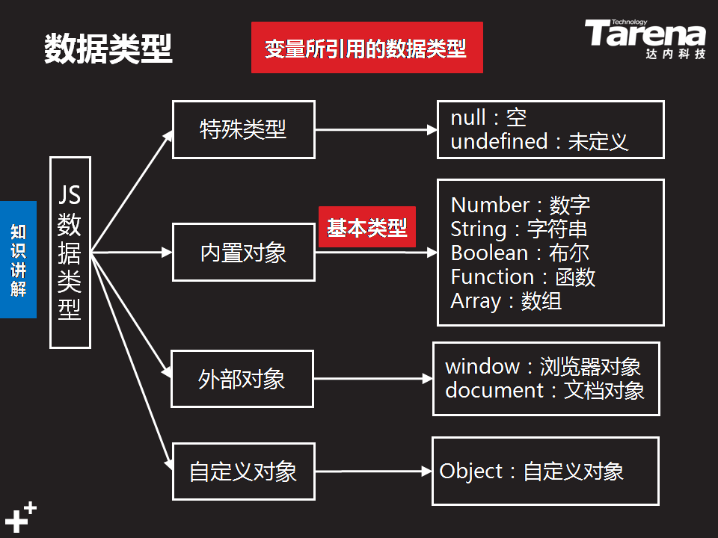

内置对象

类型 | 说明

1、String | 由Unicode字符、数字、标点符号组成的字符序列, 直接量首尾由一对单引号或双引号括起,作用一样, 没有字符类型,字符长度为1,特殊字符需要转义符 \

2、Number | 不区分整形数值和浮点型数值， 所有数字都采用64位浮点格式存储,类似double格式 整数直接量 1、默认的整数直接量是10进制, 16进制整数直接量前面加上0x,八进制前面加0

3、Boolean

4、Function | function(){return 返回值} 函数默认返回undefined

5、Array

6、Math

7、Date

8、RegExp | RegExp表示正则表达式

9、Global

